Dames
 |  |  |  |  |  |  |  |  | DAMES

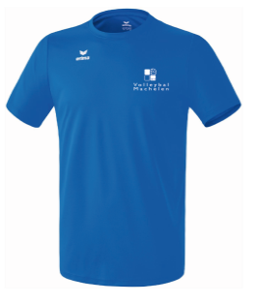
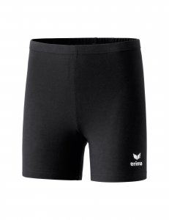
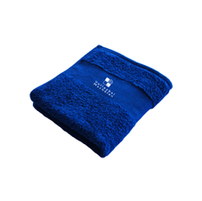
 | Artikel
 |  |  | Markeer gewenste lengte
naam speler + categorie

Artikelnr. | 208615 Funtionele T-shirt |  | Norm. lengte: 1100704 |  | 615561 |  | 723330 |  | 723330 |  | handdoek
 |  |  | Korte lengte: 1100714
 |  |  | Lange lengte: 1100715
Maten | 34 - 48 |  | 34 - 48 |  | 34 - 48 |  | Medium 49,50 liter |  | Large 76 liter |  | 100 x 50 cm
Prijs/stuk | 15.00 |  | 33.00 |  | 21.00 |  | 23.00 |  | 27.00 |  | 12.50
 | MAAT | AANTAL | MAAT | AANTAL | MAAT | AANTAL | MAAT | AANTAL | MAAT | AANTAL | MAAT | AANTAL | TOTAAL
Naam:

 |  |  |  |  |  |  |  |  |  |  |  |  | € 0
 |  |  |  |  |  |  |  |  |  |  |  |  | € 0
 |  |  |  |  |  |  |  |  |  |  |  |  | € 0
 |  |  |  |  |  |  |  |  |  |  |  |  | € 0
 |  |  |  |  |  |  |  |  |  |  |  |  | € 0
 |  |  |  |  |  |  |  |  |  |  |  |  | € 0
 |  |  |  |  |  |  |  |  |  |  |  |  | € 0
 |  |  |  |  |  |  |  |  |  |  |  |  | € 0

Hoe bestel ik ?

� Maak je keuze uit het assortiment.
� Vul je naam in op de bestellijst, en schrijf de juiste maten onder het juiste artikelnummer. Deze hebben we uiteraard nodig voor de juiste bestelling!
� Bij de lange presentatie broek markeer je in het vet bij de 3 verschillende nummers of je een lange,korte of normale lengte wil , Sla het document op !
� Verzend de ingevulde lijst naar l.s.flocking@skynet.be
� Je krijgt binnen de 3 dagen een referentienummer terug
Met dit nummer kan je dan vóór 30 september 2019 betalen op rekeningnummer
 | BE19 2100 6052 4012
� Bestellen kan je tem 28 september 2019 . Alles wordt geleverd eind oktober.
� Veel plezier met je toekomstige clubkledij! Draag ze met trots en respect :-)!

